内部結露計算シート
利用規約
この利用規約(以下「本規約」といいます。)は、一般社団法人住宅性能評価・表示協会(以下「当協会」といいます。)が著作権を有する「内部結露計算シート」、当該計算シートに付随する「解説」及び「アメダス地点の外気温一覧表（標準年EA気象データ2010年版）」 の３つを提供するサービス(以下「本サービス」といいます。)の利用条件を定めるものです。ご利用のみなさま(以下「利用者等」といいます。)には、本規約に従って、本サービスをご利用いただきます。
なお、本規約に違反した場合、以後、本サービスを利用することはできません。本規約に違反したにもかかわらず利用を続けた場合、著作権侵害になりますのでご注意ください。
第1条(適用)
①本規約は、利用者等と当協会との間の本サービスの利用に関わる一切の関係に適用されるものとします。
②本サービスは、事業者向けのサービスであり、消費者が利用することはできません。
③本サービスには、不具合やバグが生じる場合があることをあらかじめご了承ください。
④本サービスは、あくまで理論上の計算を行うものとなり、結露が発生しないことを保証するものではありません。
第2条(禁止事項)
利用者等は、本サービスの利用にあたり，以下の行為をしてはなりません。
①法令または公序良俗に違反する行為
②本サービスの全部もしくは一部を頒布すること、又は媒体の如何を問わず複製し第三者に譲渡、販売、貸与、もしくは使用許諾する行為
③本サービスの内容等，本サービスに含まれる著作権を侵害する行為
④本サービスによって得られた情報を商業的に利用する行為
⑤不正な目的を持って本サービスを利用する行為
⑥その他，当協会が不適切と判断する行為
第3条（損害賠償）
利用者等は、本規約に違反した場合、以後、本サービスを利用することはできません。利用者等が本規約に違反したにもかかわらず本サービスの利用を続けた場合、当協会に発生した一切の損害について、責任を負うものとします。
第4条(免責事項)
当協会は、事由の如何を問わず、本サービスの使用によって利用者等に発生した一切の損害について、名目の如何を問わず、一切の責任を負わないものとします。
第5条(一般条項)
本規約の解釈にあたっては、日本法を準拠法とします。
以 上
一般社団法人 住宅性能評価・表示協会
内部結露計算シート |  |  |  |  |  |  |  |  |  |  |  |  |  |  |  | Copy right ⓒ2022 hyoukakyoukai.All right reserved.
 |  |  |  |  |  |  |  |  |  |  |  |  |  |  |  | ver2.0
物件名 |  |  |  |  | 対象部位 |  |  | ☜ 計算対象部位を選択
１）室内外条件表
室内外 | 温度（℃） |  | 湿度（％） | 表面熱伝達抵抗（㎡K/W）
室内 | ti = | 15 | 60 | Rsi=
外気 | to※ = |  | 70 | Rse=
 | ※外気温は建設地の最寒月の平均気温を入力
２）層構成物性値一覧表 |  |  |  |  |  |  |  | ３）表面・境界面の温度・水蒸気圧一覧表
材料名 注1 |  | 厚さ |  | 熱伝導率λ | 熱抵抗Ｒ 注2 | 透湿比抵抗ξ | 透湿抵抗Ｒ' 注3 |  | 温度 |  | 飽和水蒸気圧 |  | 実在水蒸気圧 |  | 結露判定
 |  |  | ｄ | λ＝ｄ÷Ｒ | Ｒ＝ｄ÷λ | ξ＝Ｒ’÷ｄ | Ｒ’＝ξ×ｄ
 |  | （mm） | （ｍ） | （W/mK） | （㎡K/W） | （msPa/ng） | （㎡sPa/ng） |  | （℃） |  | （Pa） |  | （Pa） |  | fs-fA | 判定
室内 |  |  |  |  |  |  |  |  | ti= | 15.00 | 室内fs= | 1704.38 | 室内fA= | 1022.63 | 681.75
 |  |  |  |  |  |  |  | 室内表面 | θi |  | fsi |  | fAi
1 |  |  |  |  |  |  |  |  |  |  |  |  |  | 1022.63
 |  |  |  |  |  |  |  | 1～2 境界面 | θ1 |  | fs1 |  | fA1
2
 |  |  |  |  |  |  |  | 2～3 境界面 | θ2 |  | fs2 |  | fA2
3
 |  |  |  |  |  |  |  | 3～4 境界面 | θ3 |  | fs3 |  | fA3
4
 |  |  |  |  |  |  |  | 4～5 境界面 | θ4 |  | fs4 |  | fA4
5
 |  |  |  |  |  |  |  | 5～6 境界面 | θ5 |  | fs5 |  | fA5
6
 |  |  |  |  |  |  |  | 6～7 境界面 | θ6 |  | fs6 |  | fA6
7
 |  |  |  |  |  |  |  | 7～8 境界面 | θ7 |  | fs7 |  | fA7
8
 |  |  |  |  |  |  |  | 8～9 境界面 | θ8 |  | fs8 |  | fA8
9
 |  |  |  |  |  |  |  | 9～10 境界面 | θ9 |  | fs9 |  | fA9
10
 |  |  |  |  |  |  |  | 10～11 境界面 | θ10 |  | fs10 |  | fA10
11
利用規約に関して
※上記に同意頂けない場合は入力欄、判定欄等が黒塗りのままとなり利用することができません。
 |  |  |  |  |  |  |  | 11～12 境界面 | θ11 |  | fs11 |  | fA11
12
 |  |  |  |  |  |  |  | 外気表面 | θO |  | fso |  | fAo
利用規約に同意しない
利用規約に同意し利用する
外気
 |  |  |  |  |  |  |  |  | to= |  | 外気fs= |  | 外気fA=

∑R 熱抵抗合計 |  | ΣR |  | 0.00 | 注1：材料の熱伝導率、透湿比抵抗がわからない場合は、厚さ(mm)を1000に設定し熱伝導率、透湿比抵抗の欄に熱抵抗の逆数、透湿抵抗の値を入力する。 注2：1）空気層など熱抵抗Rで設定する場合は、厚さ(mm)を1000に設定し熱伝導率λの欄に設定する熱抵抗Rの逆数(1/R）を入力する。 2）シート類など、熱性能を無視する場合は、熱伝導率λの欄に10000を入力する。 注3：1）防湿層、空気層など透湿抵抗R'で設定する場合は、厚さ(mm)を1000に設定し、透湿比抵抗ξの欄に設定する透湿抵抗R'の値を入力する。
Rt 熱貫流抵抗 |  | Rt＝Ro+ΣR+Ri
R't 透湿抵抗合計 |  | R't＝ΣR' |  | 0.00

解説
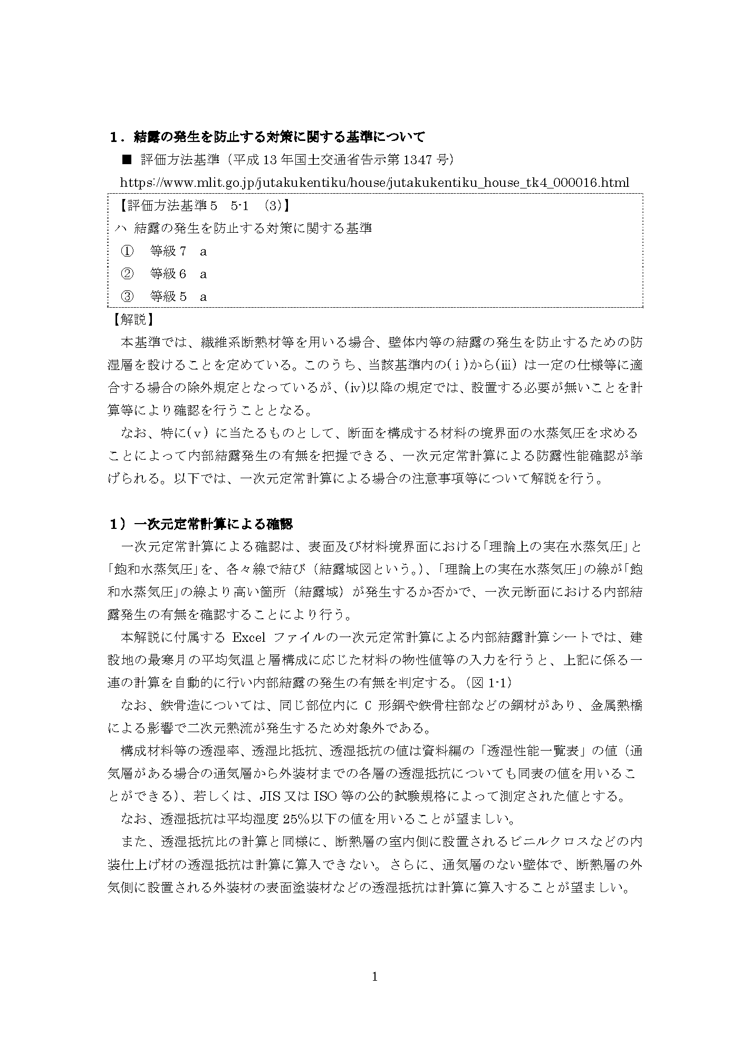

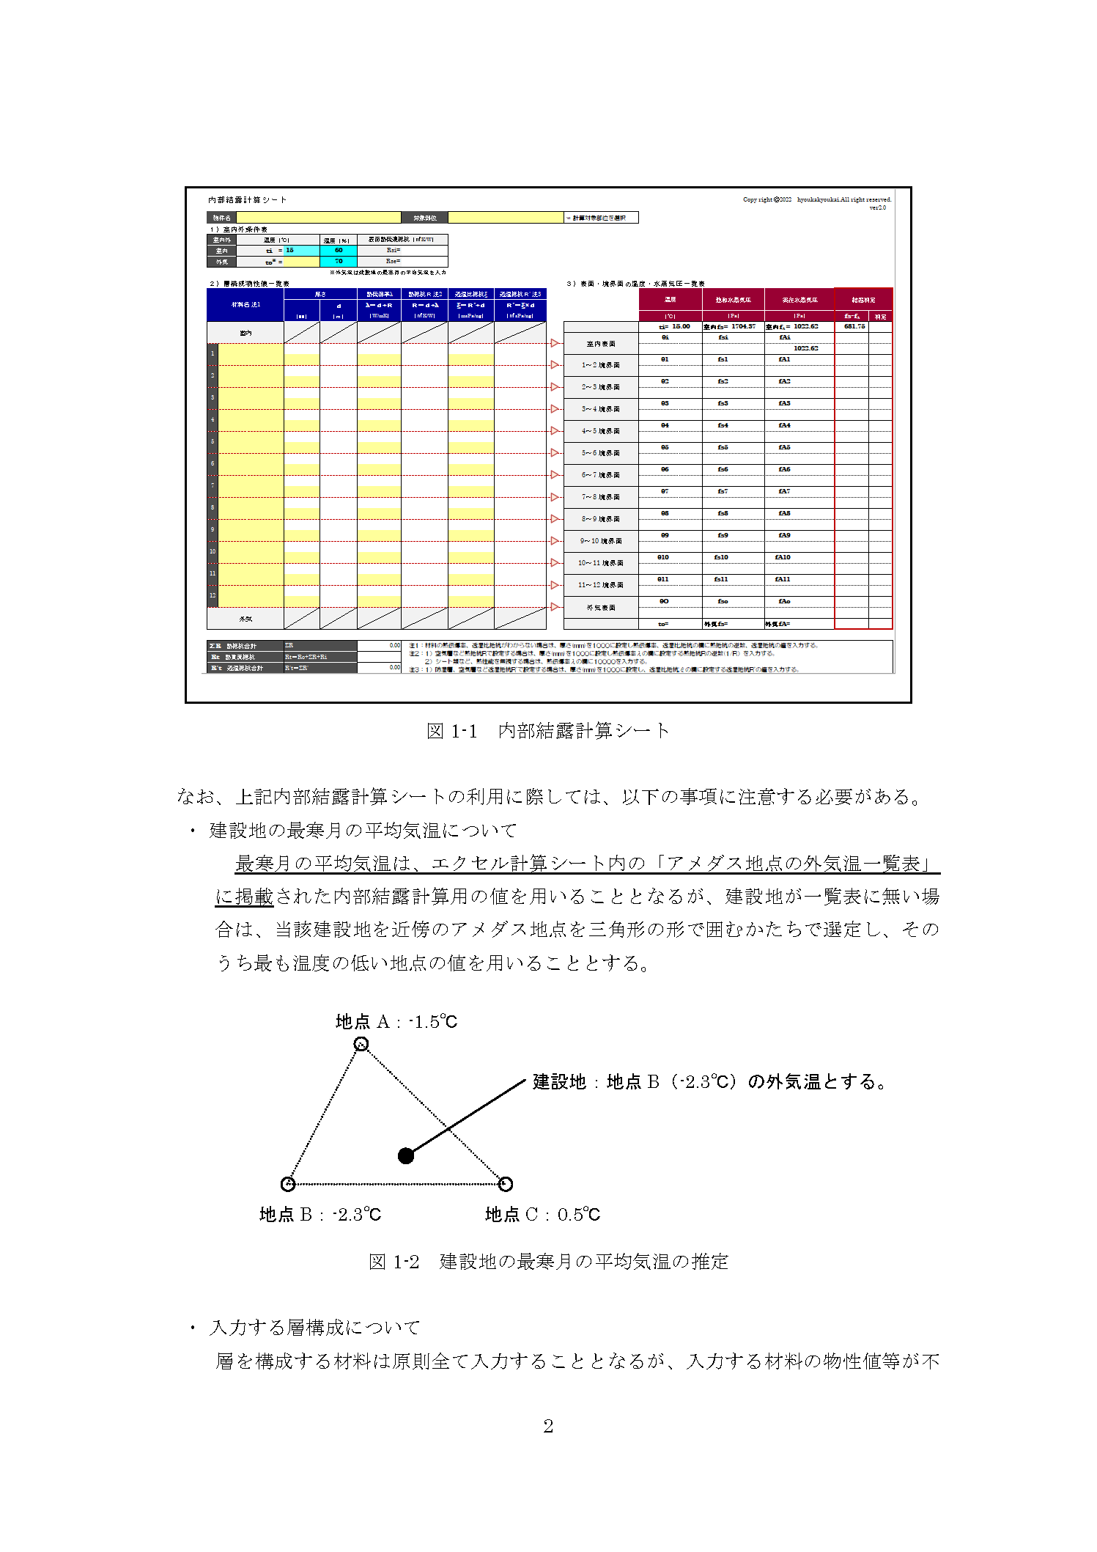

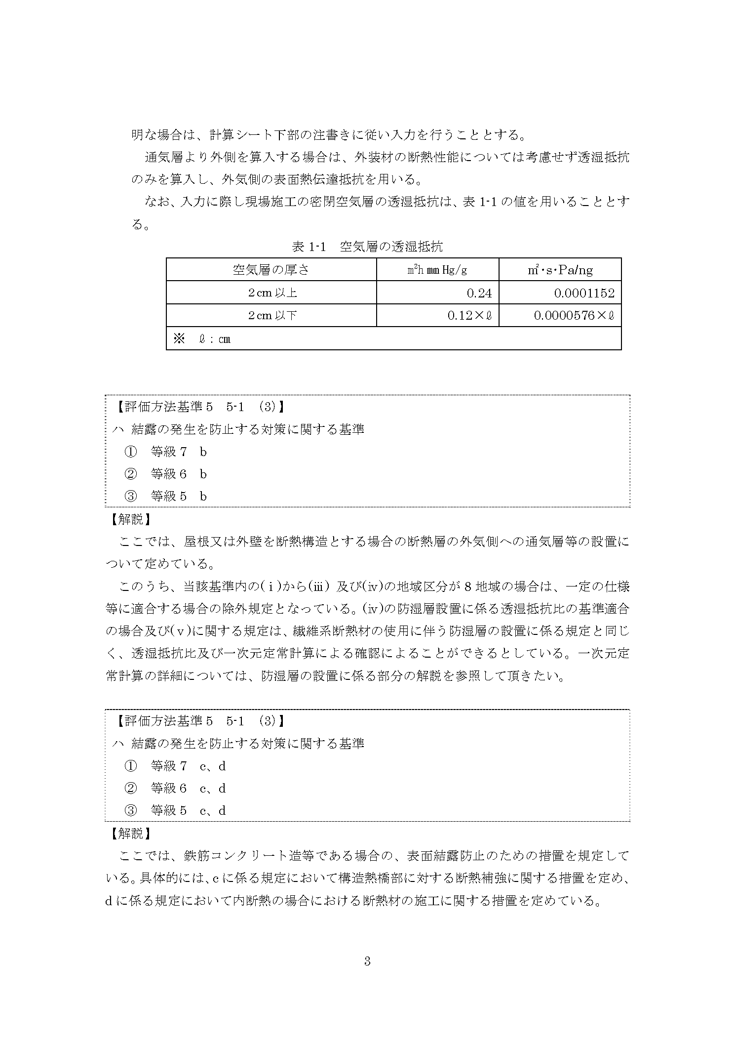

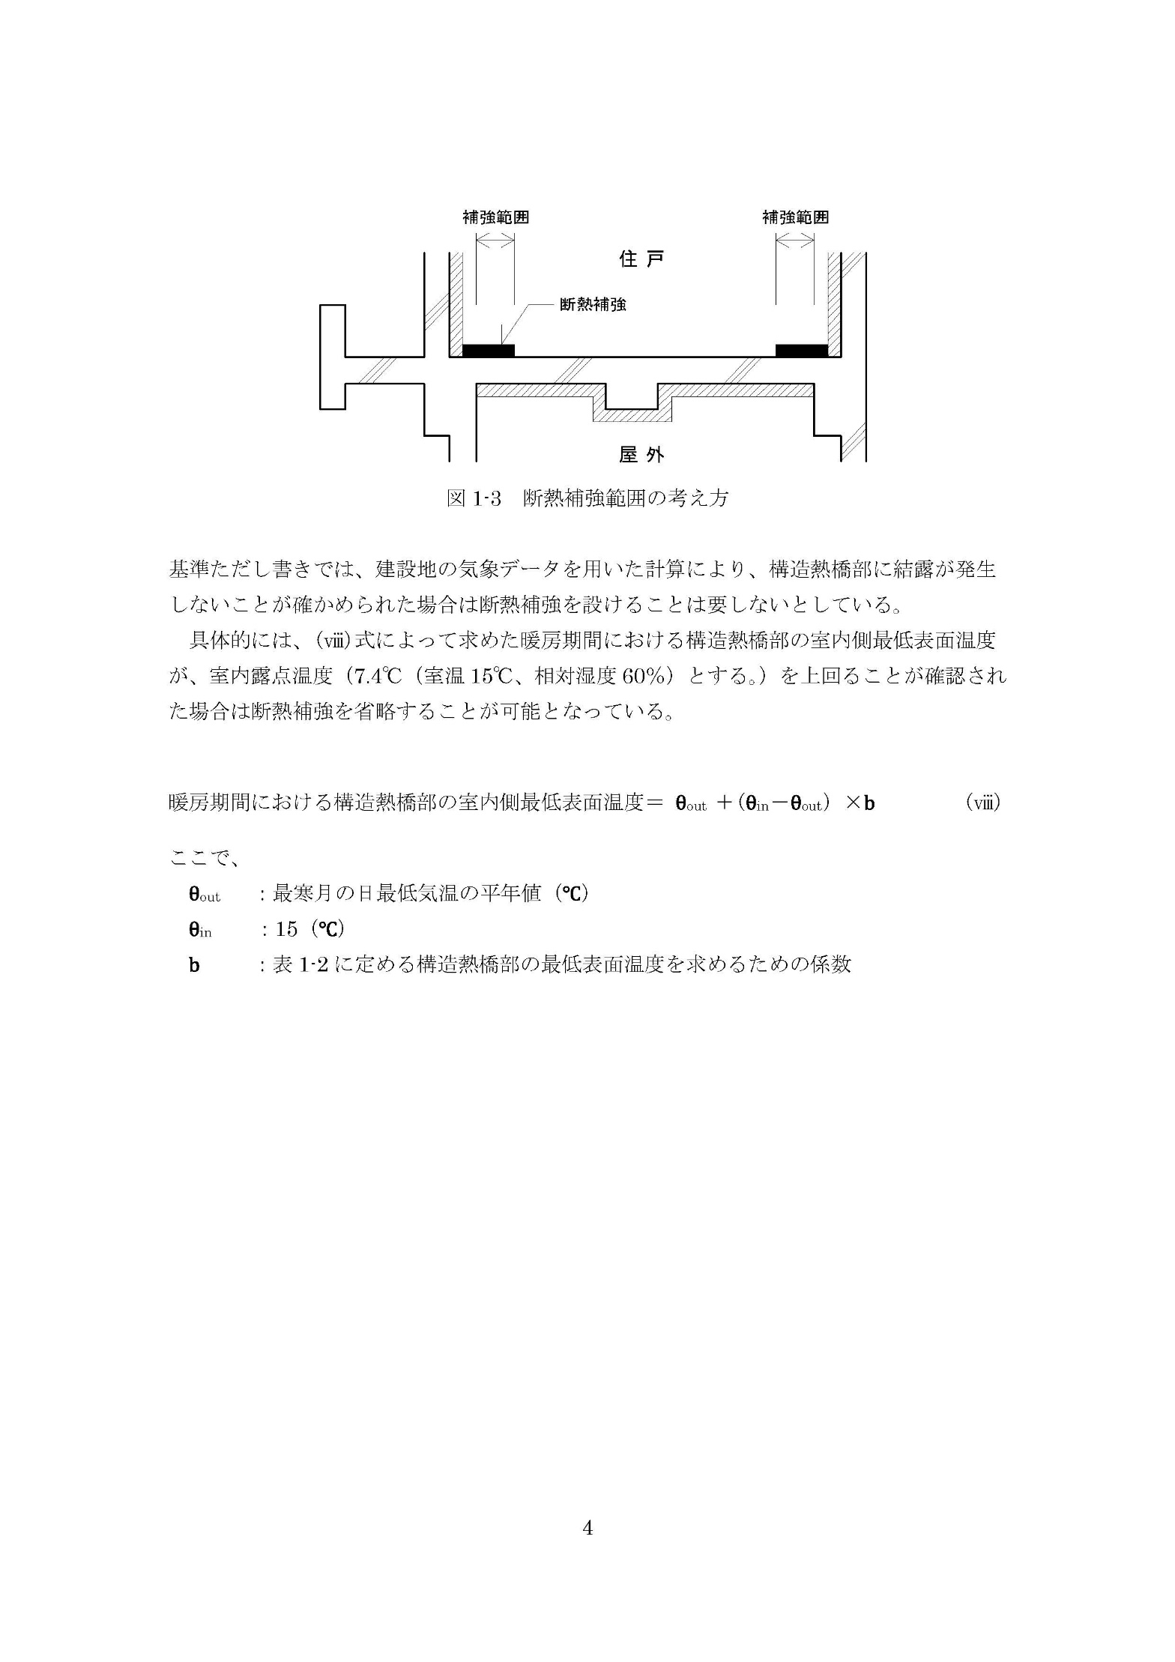

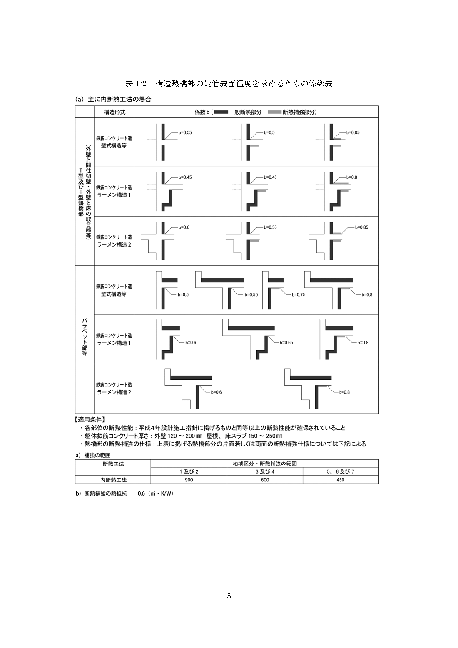

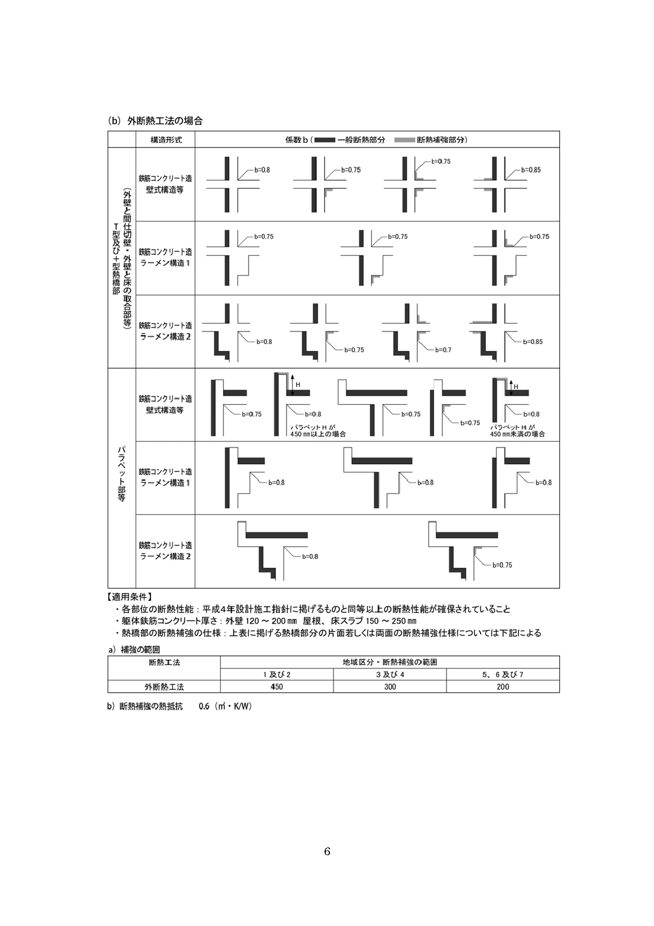

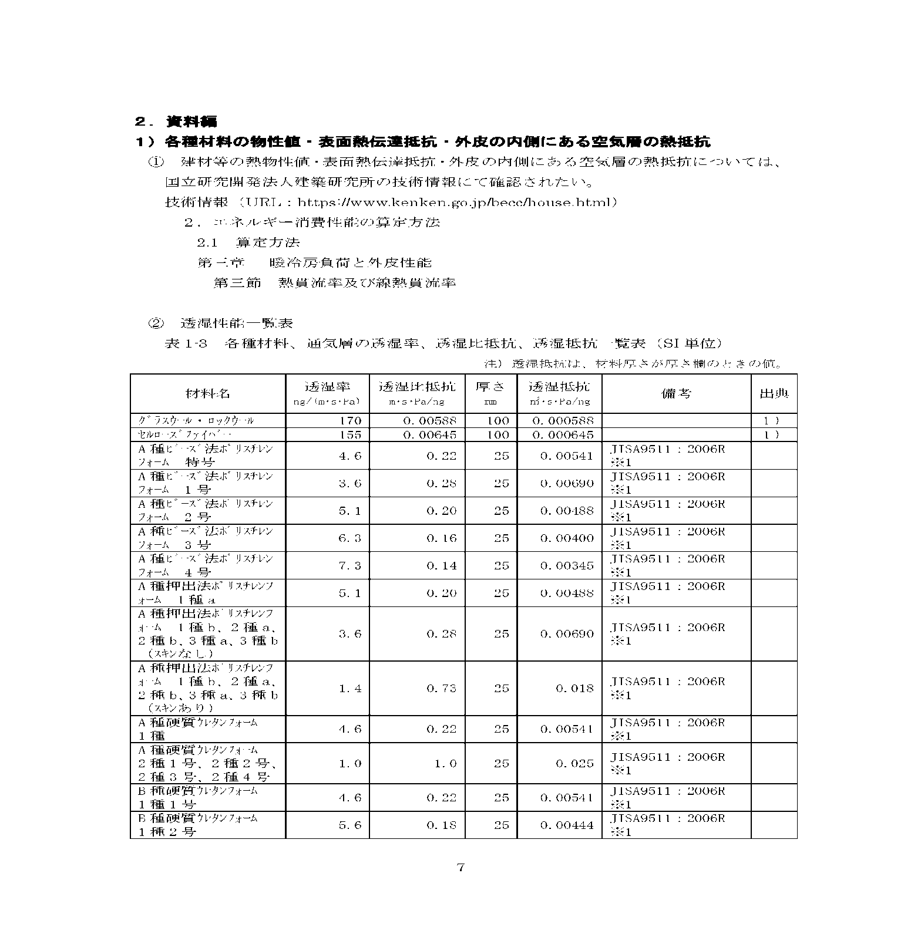

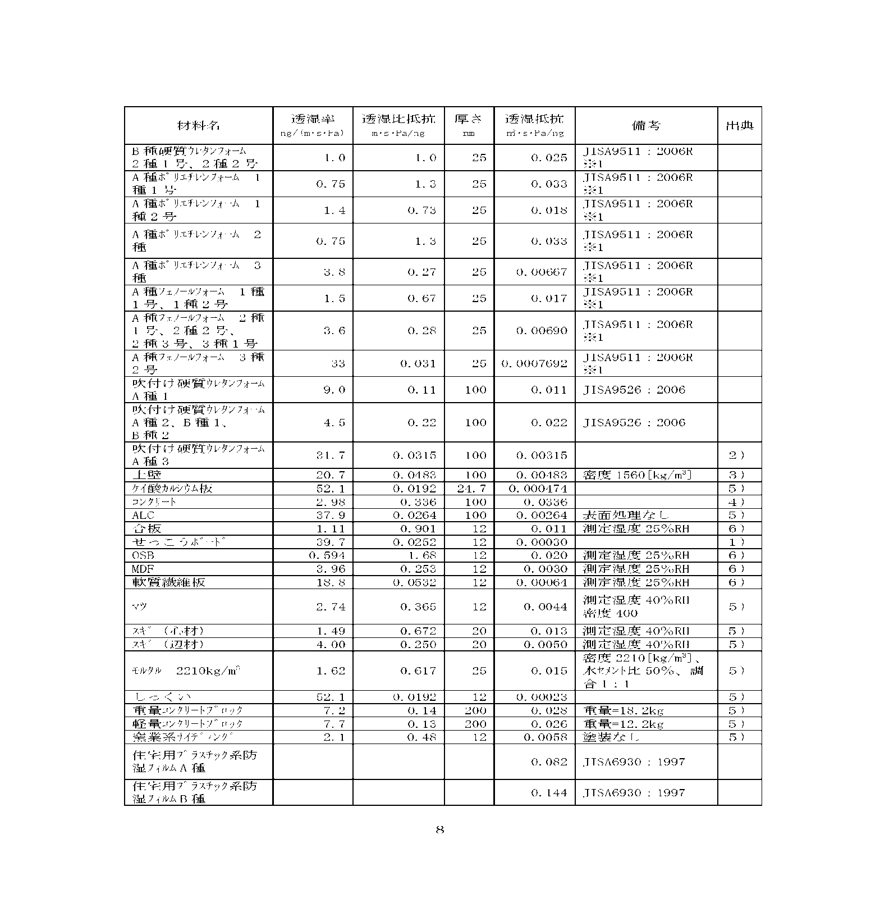

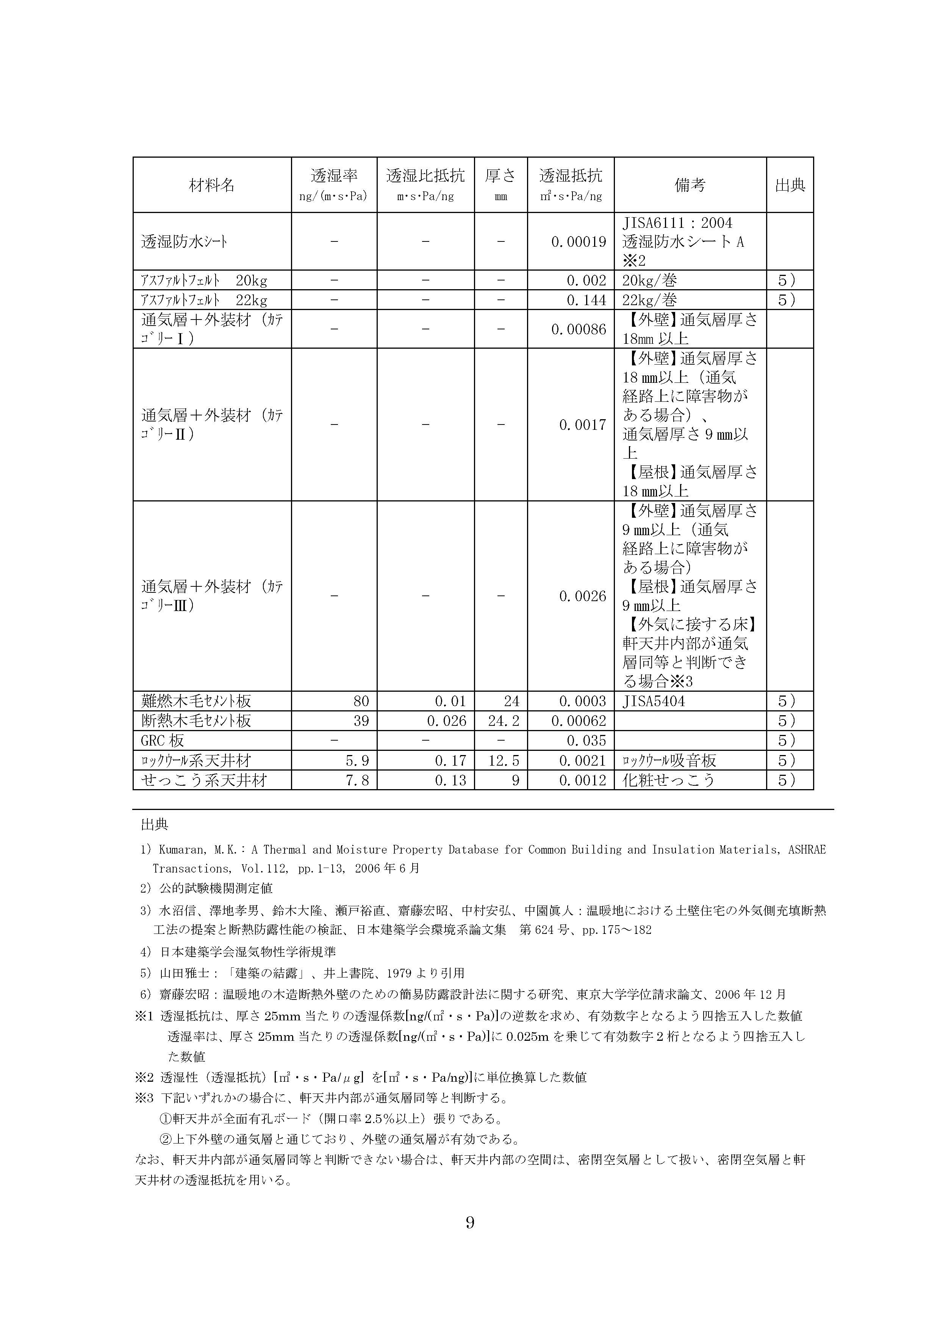

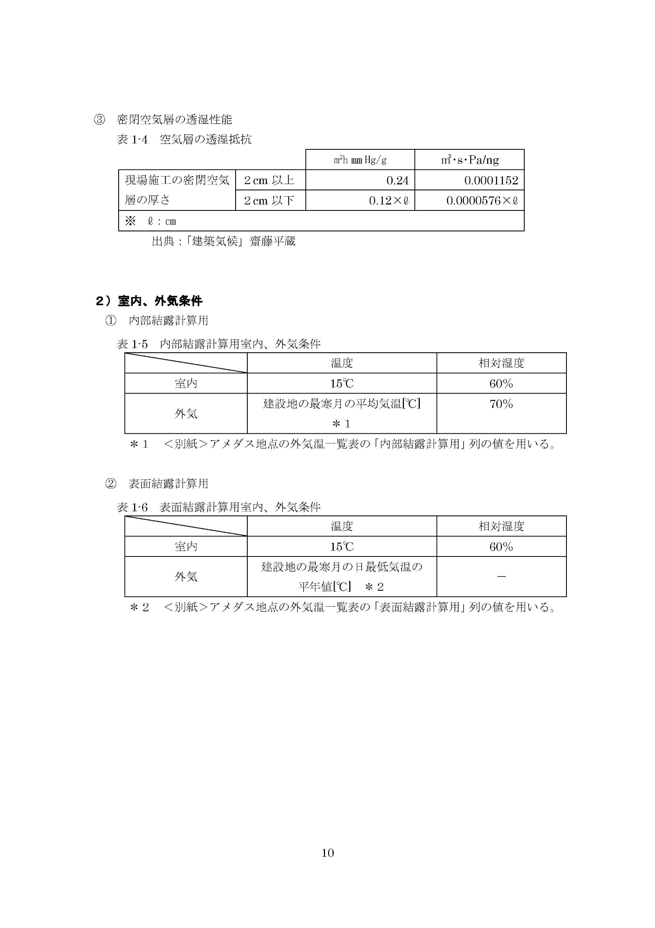

北海道
アメダス地点の外気温一覧表（標準年EA気象データ2010年版※）
※「拡張アメダス気象データ／株式会社気象データシステム」の2001年から2010年までの標準年EA気象データ

株式会社気象データシステムの拡張アメダス気象データ_標準年EA気象データ2010年版アメダスデータをもとに一般社団法人住宅性能評価・表示協会が作成

北海道 １／５
20220829

アメダス地点の外気温一覧表（標準年EA気象データ2010年版※）
※「拡張アメダス気象データ／株式会社気象データシステム」の2001年から2010年までの標準年EA気象データ

株式会社気象データシステムの拡張アメダス気象データ_標準年EA気象データ2010年版アメダスデータをもとに一般社団法人住宅性能評価・表示協会が作成

北海道 ２／５
20220829

アメダス地点の外気温一覧表（標準年EA気象データ2010年版※）
※「拡張アメダス気象データ／株式会社気象データシステム」の2001年から2010年までの標準年EA気象データ

株式会社気象データシステムの拡張アメダス気象データ_標準年EA気象データ2010年版アメダスデータをもとに一般社団法人住宅性能評価・表示協会が作成

北海道 ３／５
20220829

アメダス地点の外気温一覧表（標準年EA気象データ2010年版※）
※「拡張アメダス気象データ／株式会社気象データシステム」の2001年から2010年までの標準年EA気象データ

株式会社気象データシステムの拡張アメダス気象データ_標準年EA気象データ2010年版アメダスデータをもとに一般社団法人住宅性能評価・表示協会が作成

北海道 ４／５
20220829

アメダス地点の外気温一覧表（標準年EA気象データ2010年版※）
※「拡張アメダス気象データ／株式会社気象データシステム」の2001年から2010年までの標準年EA気象データ

株式会社気象データシステムの拡張アメダス気象データ_標準年EA気象データ2010年版アメダスデータをもとに一般社団法人住宅性能評価・表示協会が作成

北海道 ５／５
20220829

東北（青森、岩手、宮城、秋田、山形、福島）
アメダス地点の外気温一覧表（標準年EA気象データ2010年版※）
※「拡張アメダス気象データ／株式会社気象データシステム」の2001年から2010年までの標準年EA気象データ

株式会社気象データシステムの拡張アメダス気象データ_標準年EA気象データ2010年版アメダスデータをもとに一般社団法人住宅性能評価・表示協会が作成

東北（青森、岩手、宮城、秋田、山形、福島） １／４
20220829

アメダス地点の外気温一覧表（標準年EA気象データ2010年版※）
※「拡張アメダス気象データ／株式会社気象データシステム」の2001年から2010年までの標準年EA気象データ

株式会社気象データシステムの拡張アメダス気象データ_標準年EA気象データ2010年版アメダスデータをもとに一般社団法人住宅性能評価・表示協会が作成

東北（青森、岩手、宮城、秋田、山形、福島） ２／４
20220829

アメダス地点の外気温一覧表（標準年EA気象データ2010年版※）
※「拡張アメダス気象データ／株式会社気象データシステム」の2001年から2010年までの標準年EA気象データ

株式会社気象データシステムの拡張アメダス気象データ_標準年EA気象データ2010年版アメダスデータをもとに一般社団法人住宅性能評価・表示協会が作成

東北（青森、岩手、宮城、秋田、山形、福島） ３／４
20220829

アメダス地点の外気温一覧表（標準年EA気象データ2010年版※）
※「拡張アメダス気象データ／株式会社気象データシステム」の2001年から2010年までの標準年EA気象データ

株式会社気象データシステムの拡張アメダス気象データ_標準年EA気象データ2010年版アメダスデータをもとに一般社団法人住宅性能評価・表示協会が作成

東北（青森、岩手、宮城、秋田、山形、福島） ４／４
20220829

南関東（埼玉、千葉、東京、神奈川）
アメダス地点の外気温一覧表（標準年EA気象データ2010年版※）
※「拡張アメダス気象データ／株式会社気象データシステム」の2001年から2010年までの標準年EA気象データ

株式会社気象データシステムの拡張アメダス気象データ_標準年EA気象データ2010年版アメダスデータをもとに一般社団法人住宅性能評価・表示協会が作成

南関東（埼玉、千葉、東京、神奈川） １／１
20220829

北関東・甲信（茨城、栃木、群馬、山梨、長野）
アメダス地点の外気温一覧表（標準年EA気象データ2010年版※）
※「拡張アメダス気象データ／株式会社気象データシステム」の2001年から2010年までの標準年EA気象データ

株式会社気象データシステムの拡張アメダス気象データ_標準年EA気象データ2010年版アメダスデータをもとに一般社団法人住宅性能評価・表示協会が作成

北関東・甲信（茨城、栃木、群馬、山梨、長野） １／３
20220829

アメダス地点の外気温一覧表（標準年EA気象データ2010年版※）
※「拡張アメダス気象データ／株式会社気象データシステム」の2001年から2010年までの標準年EA気象データ

株式会社気象データシステムの拡張アメダス気象データ_標準年EA気象データ2010年版アメダスデータをもとに一般社団法人住宅性能評価・表示協会が作成

北関東・甲信（茨城、栃木、群馬、山梨、長野） ２／３
20220829

アメダス地点の外気温一覧表（標準年EA気象データ2010年版※）
※「拡張アメダス気象データ／株式会社気象データシステム」の2001年から2010年までの標準年EA気象データ

株式会社気象データシステムの拡張アメダス気象データ_標準年EA気象データ2010年版アメダスデータをもとに一般社団法人住宅性能評価・表示協会が作成

北関東・甲信（茨城、栃木、群馬、山梨、長野） ３／３
20220829

北陸（新潟、富山、石川、福井）
アメダス地点の外気温一覧表（標準年EA気象データ2010年版※）
※「拡張アメダス気象データ／株式会社気象データシステム」の2001年から2010年までの標準年EA気象データ

株式会社気象データシステムの拡張アメダス気象データ_標準年EA気象データ2010年版アメダスデータをもとに一般社団法人住宅性能評価・表示協会が作成

北陸（新潟、富山、石川、福井） １／２
20220829

アメダス地点の外気温一覧表（標準年EA気象データ2010年版※）
※「拡張アメダス気象データ／株式会社気象データシステム」の2001年から2010年までの標準年EA気象データ

株式会社気象データシステムの拡張アメダス気象データ_標準年EA気象データ2010年版アメダスデータをもとに一般社団法人住宅性能評価・表示協会が作成

北陸（新潟、富山、石川、福井） ２／２
20220829

東海（岐阜、静岡、愛知、三重）
アメダス地点の外気温一覧表（標準年EA気象データ2010年版※）
※「拡張アメダス気象データ／株式会社気象データシステム」の2001年から2010年までの標準年EA気象データ

株式会社気象データシステムの拡張アメダス気象データ_標準年EA気象データ2010年版アメダスデータをもとに一般社団法人住宅性能評価・表示協会が作成

東海（岐阜、静岡、愛知、三重） １／２
20220829

アメダス地点の外気温一覧表（標準年EA気象データ2010年版※）
※「拡張アメダス気象データ／株式会社気象データシステム」の2001年から2010年までの標準年EA気象データ

株式会社気象データシステムの拡張アメダス気象データ_標準年EA気象データ2010年版アメダスデータをもとに一般社団法人住宅性能評価・表示協会が作成

東海（岐阜、静岡、愛知、三重） ２／２
20220829

近畿（滋賀、京都、大阪、兵庫、奈良、和歌山）
アメダス地点の外気温一覧表（標準年EA気象データ2010年版※）
※「拡張アメダス気象データ／株式会社気象データシステム」の2001年から2010年までの標準年EA気象データ

株式会社気象データシステムの拡張アメダス気象データ_標準年EA気象データ2010年版アメダスデータをもとに一般社団法人住宅性能評価・表示協会が作成

近畿（滋賀、京都、大阪、兵庫、奈良、和歌山） １／２
20220829

アメダス地点の外気温一覧表（標準年EA気象データ2010年版※）
※「拡張アメダス気象データ／株式会社気象データシステム」の2001年から2010年までの標準年EA気象データ

株式会社気象データシステムの拡張アメダス気象データ_標準年EA気象データ2010年版アメダスデータをもとに一般社団法人住宅性能評価・表示協会が作成

近畿（滋賀、京都、大阪、兵庫、奈良、和歌山） ２／２
20220829

中国（鳥取、島根、岡山、広島、山口）
アメダス地点の外気温一覧表（標準年EA気象データ2010年版※）
※「拡張アメダス気象データ／株式会社気象データシステム」の2001年から2010年までの標準年EA気象データ

株式会社気象データシステムの拡張アメダス気象データ_標準年EA気象データ2010年版アメダスデータをもとに一般社団法人住宅性能評価・表示協会が作成

中国（鳥取、島根、岡山、広島、山口） １／２
20220829

アメダス地点の外気温一覧表（標準年EA気象データ2010年版※）
※「拡張アメダス気象データ／株式会社気象データシステム」の2001年から2010年までの標準年EA気象データ

株式会社気象データシステムの拡張アメダス気象データ_標準年EA気象データ2010年版アメダスデータをもとに一般社団法人住宅性能評価・表示協会が作成

中国（鳥取、島根、岡山、広島、山口） ２／２
20220829

四国（徳島、香川、愛媛、高知）
アメダス地点の外気温一覧表（標準年EA気象データ2010年版※）
※「拡張アメダス気象データ／株式会社気象データシステム」の2001年から2010年までの標準年EA気象データ

株式会社気象データシステムの拡張アメダス気象データ_標準年EA気象データ2010年版アメダスデータをもとに一般社団法人住宅性能評価・表示協会が作成

四国（徳島、香川、愛媛、高知） １／２
20220829

アメダス地点の外気温一覧表（標準年EA気象データ2010年版※）
※「拡張アメダス気象データ／株式会社気象データシステム」の2001年から2010年までの標準年EA気象データ

株式会社気象データシステムの拡張アメダス気象データ_標準年EA気象データ2010年版アメダスデータをもとに一般社団法人住宅性能評価・表示協会が作成

四国（徳島、香川、愛媛、高知） ２／２
20220829

九州（福岡、佐賀、長崎、熊本、大分、宮崎、鹿児島、沖縄）
アメダス地点の外気温一覧表（標準年EA気象データ2010年版※）
※「拡張アメダス気象データ／株式会社気象データシステム」の2001年から2010年までの標準年EA気象データ

株式会社気象データシステムの拡張アメダス気象データ_標準年EA気象データ2010年版アメダスデータをもとに一般社団法人住宅性能評価・表示協会が作成

九州（福岡、佐賀、長崎、熊本、大分、宮崎、鹿児島、沖縄） １／４
20220829

アメダス地点の外気温一覧表（標準年EA気象データ2010年版※）
※「拡張アメダス気象データ／株式会社気象データシステム」の2001年から2010年までの標準年EA気象データ

株式会社気象データシステムの拡張アメダス気象データ_標準年EA気象データ2010年版アメダスデータをもとに一般社団法人住宅性能評価・表示協会が作成

九州（福岡、佐賀、長崎、熊本、大分、宮崎、鹿児島、沖縄） ２／４
20220829

アメダス地点の外気温一覧表（標準年EA気象データ2010年版※）
※「拡張アメダス気象データ／株式会社気象データシステム」の2001年から2010年までの標準年EA気象データ

株式会社気象データシステムの拡張アメダス気象データ_標準年EA気象データ2010年版アメダスデータをもとに一般社団法人住宅性能評価・表示協会が作成

九州（福岡、佐賀、長崎、熊本、大分、宮崎、鹿児島、沖縄） ３／４
20220829

アメダス地点の外気温一覧表（標準年EA気象データ2010年版※）
※「拡張アメダス気象データ／株式会社気象データシステム」の2001年から2010年までの標準年EA気象データ

株式会社気象データシステムの拡張アメダス気象データ_標準年EA気象データ2010年版アメダスデータをもとに一般社団法人住宅性能評価・表示協会が作成

九州（福岡、佐賀、長崎、熊本、大分、宮崎、鹿児島、沖縄） ４／４
20220829

